Allgemeine Hinweise
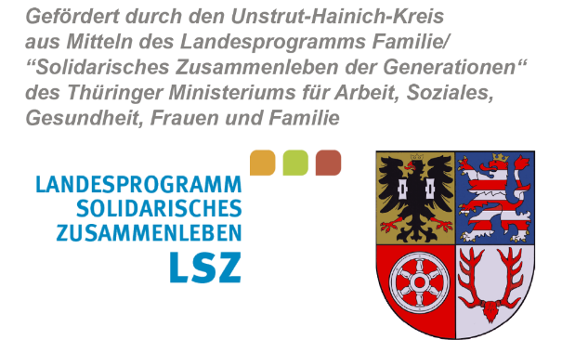
Landratsamt
Unstrut-Hainich-Kreis

Formular VWN LSZ Mikroprojekte UHK ab 2021_mit hauptamtlichem Personal unter Anwendung der ANBest-P

 | Für Mikroprojekte, bei welchen hauptamtliches Personal gefördert wurde.
(Verwendungsnachweis mit HPM)

Hinweise zur elektronischen Erstellung des Verwendungsnachweises
Dieses Tabellenblatt dient ausschließlich zur Information des Zuwendungsempfängers und ist nicht mit dem Verwendungsnachweis bei der Bewilligungsbehörde einzureichen.

In Ihrem Zuwendungsbescheid ist geregelt, bis zu welchem Datum der Verwendungsnachweis bei der Bewilligungsbehörde spätestens vorzulegen ist. Diese Frist ist unbedingt einzuhalten. Sollte es Ihnen dennoch nicht möglich sein, diesen Termin zu wahren, so können Sie eine Fristverlängerung zur Vorlage des Verwendungsnachweises bei der Bewilligungsbehörde beantragen. Es ist wichtig, dass die Verlängerung vor Ablauf der im Zuwendungsbescheid genannten Einreichungsfrist erfolgt.
Hinweise zum Ausfüllen und Drucken des Verwendungsnachweises
1. | Vom Zuwendungsempfänger sind nur die grün hinterlegten Zellen auszufüllen.
2. | Im zahlenmäßigen Nachweis sind nur die Ausgaben- und Einnahmeansätze des aktuellen Ausgaben- und Finanzierungsplanes aus dem Bewilligungsbescheid zu übertragen. Die tatsächlichen Ausgaben und Einnahmen, die im Projektzeitraum entstanden sind, sind in den Beleglisten und in den Anlagen Personalausgaben vom Zuwendungsempfänger einzutragen.
3. | Das Formular Verwendungsnachweis ist im A4-Format gestaltet, außer die Anlagen zu den Personalausgaben. Diese sind im A3-Format ausgerichtet. Bitte beachten Sie, dass in den Anlagen Personalausgaben die Sonderzahlungen (Einmalzahlungen) getrennt in den dafür vorgesehenen Zeilen azsgewiesen werden. Die Zeilen Sonderzahlung sind sowohl unter I., als auch unter II. in den Anlagen Personalausgaben ausgewiesen. Für die unter I. vorzunehmenden Eintragungen unter den Sonderzahlungen werden keine automatischen Berechnungen unter II. vorgenommen. Vielmehr müssen die anteiligen projektbezogene Sonderzahlungen manuell vom Ersteller des Verwendungsnachweises ausgewiesen werden. Damit soll vermieden werden, dass insbesondere bei unterjährigen Projektlaufzeiten nicht korrekte anteilige projektbezogene Sonderzahlungen (versehentlich) dargestellt werden.
4. | Neben dem hier vorliegenden Formular umfasst die Verwendungsnachweisführung auch den Berichtsbogen für Mikroprojekte, welcher als Anlage Ihrem Zuwendungsbescheid beigefügt wurde. Sie können diesen aus dem Download-Bereich der Webseite des Unstrut-Hainich-Kreises herunterladen. (www.unstrut-hainich-kreis.de)
5. | Übersenden Sie das Orginal des rechtsverbindlich unterzeichneten Verwendungsnachweises an die im Bewilligungsbescheid ausgewiesene Empfängeradresse. Die elektronische Variante, bevorzugt im Excel-Format oder Open Office-Format übersenden Sie bitte an: sozialplanung@uh-kreis.de

Seite 1

Landratsamt
Unstrut-Hainich-Kreis

Anschrift des Zuwendungsempfängers

Landratsamt Unstrut-Hainich-Kreis |  |  | Datum Posteingang:
Fachbereich Familie, Jugend, Soziales und Gesundheit
Stabsstelle Sozialplanung |  |  | Aktenzeichen: | 401.7-LSZ-Mikro-
Postfach 11 42 |  |  | Datum:
99974 Mühlhausen

Verwendungsnachweis für das Jahr
Förderung von Mikroprojekten aus dem Landesprogramm Familie/„Solidarisches Zusammenleben der Generationen“

I. Allgemeine Angaben

Projektbezeichnung: (Bitte wie im Zuwendungsbescheid ausgewiesen.)

Anschrift des Trägers: |  | Name
 |  | Straße
 |  | PLZ Ort

Vertretungsberechtigte Person: |  |  |  |  | Tel.-Nr.:

E-Mail-Adresse der vertretungsberechtigten Person:

 | Ansprechpartner/in für den Verwendungsnachweis: |  |  |  | Tel.-Nr.:

E-Mail-Adresse Ansprechpartner/in:

vorläufiger Zuwendungsbescheid vom:

Zuwendungsbescheid vom:

letzter Änderungsbescheid vom: |  |  | Höhe der bewilligten Zuwendung des gültigen Zuwendungsbescheides:

Bewilligungszeitraum vom: |  |  |  |  | bis:

 | Der Verwendungsnachweis erfolgt für den gesamten Bewilligungszeitraum. (Abrechnungszeitraum = Bewilligungszeitraum)

